钱包功能设计
 | < 我 |  | 钱包 |  |  |  | <钱包 |  | 流量币

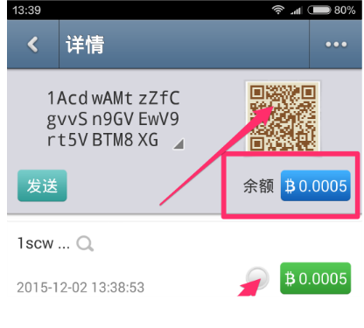
聊天币
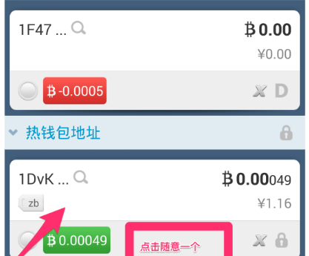
 |  |  |  |  | 流量币界面参考聊天币 |  |  |  | 账号：oie
 |  |  |  |  | 但是需要多增加个交易记录按钮 |  |  |  | 余量：2312 | 捐赠量：33445
 |  |  |  |  | 点击按钮后弹出窗口显示记录 |  |  |  | 刷新 | 交易记录 | 账号 | 类型 | 数量 | 日期
 |  |  |  |  | 流量币下方显示即将失效 |  |  |  |  |  | ewe | 收入 | 123
 |  |  |  |  | 的流量币数量 |  |  | 234个 | 1小时内失效 |  | eew | 支出 | 23
 |  |  |  |  | 流量币和聊天币界面风格
 |  |  |  |  | 要有明显的差异化 |  |  | 发送 | 选择联系人 | ：abe
 |  |  |  |  |  |  |  |  | 转账数量：
 |  |  |  |  |  |  |  | 捐赠

 |  |  |  |  |  |  |  | 23个 | 2小时内失效

 |  |  |  |  |  |  |  | 发送 | 选择联系人 | ：abe
 |  |  |  | 点击二维码图片弹出大图 |  |  |  |  | 转账数量：
 |  |  |  |  |  |  |  | 捐赠

 |  |  |  |  |  |  |  | 232个 | 3小时内失效

 |  |  |  |  |  |  |  | 发送 | 选择联系人 | ：abe
最近一次交易及确认状态 |  |  |  |  |  |  |  |  | 转账数量：
 |  |  |  |  |  |  |  | 捐赠
 |  |  | 两种币要有不同的图标设计，如：
 |  |  |  |  |  |  |  | 232个 | 4小时内失效

 |  |  |  | 交易确认状态，确认后带有颜色显示 |  |  |  | 发送 | 选择联系人 | ：abe
 |  |  |  |  |  |  |  |  | 转账数量： |  |  |  | 随拖拽更新，按交易日期倒序排列
 |  | 首次进入钱包页需要设置密码 |  |  |  |  |  | 捐赠
 |  | 设置密码前需要有提示：提示密码非常重要
 |  | 如果密码丢失或忘记钱包中的币也会丢失。
 |  | 还要有修改密码的功能。

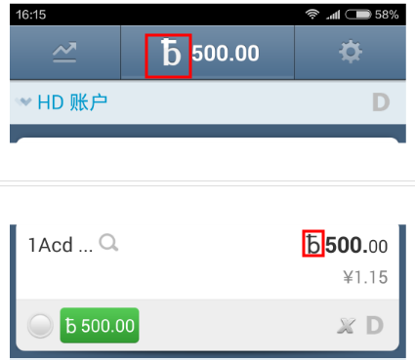
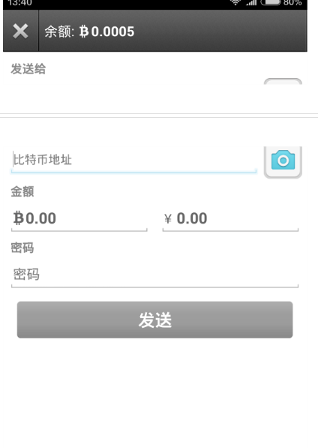
 |  |  |  |  |  |  |  |  |  |  | 随拖拽随加载更长时效的流量币

 |  |  |  | 交易记录，随拖拽更新，按交易日期倒序排列，每条记录要有收入或支出的特殊标记

 |  |  |  | 发送流量币时金额不可输入，只显示只读的金额

 |  |  |  |  |  | 除了扫码按钮还要增加一个通讯录弹出页用于选择地址的页面

 |  |  |  |  | 去除这个金额的显示

 |  | 功能备注
 |  | 联系人中的用户ID显示的是流量币钱包地址
 |  | 流量币钱包地址和聊天币钱包地址可互相推导

